readme
1. 「setting」シート内に選択項目を設定する
 | ※「printCharName」以外は使用しなくてもすべて埋めること
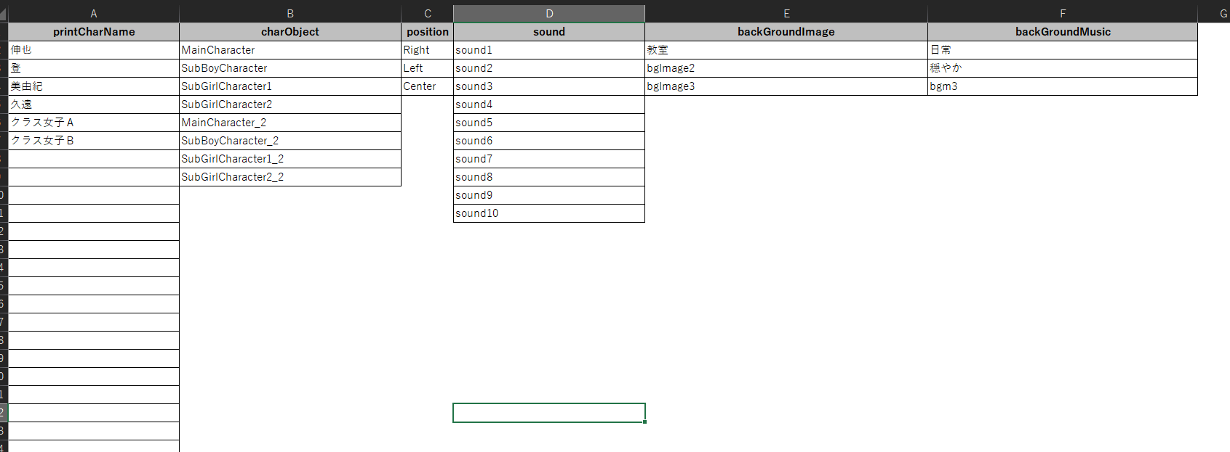

 | 項目名 | 概要 | 番号
 | printCharName | セリフを話すキャラ名を設定する | ①
 | charObject | 表示するキャラクターオブジェクト（1度に表示できる最大数：2） | ②
 | position | キャラクターオブジェクトを表示させる位置（左、中央、右の３種類） | ー
 | sound | SEを設定する | ③
 | backGroundImage | 背景画像を設定する | ④
 | backGroundMusic | BGMを設定する | ⑤
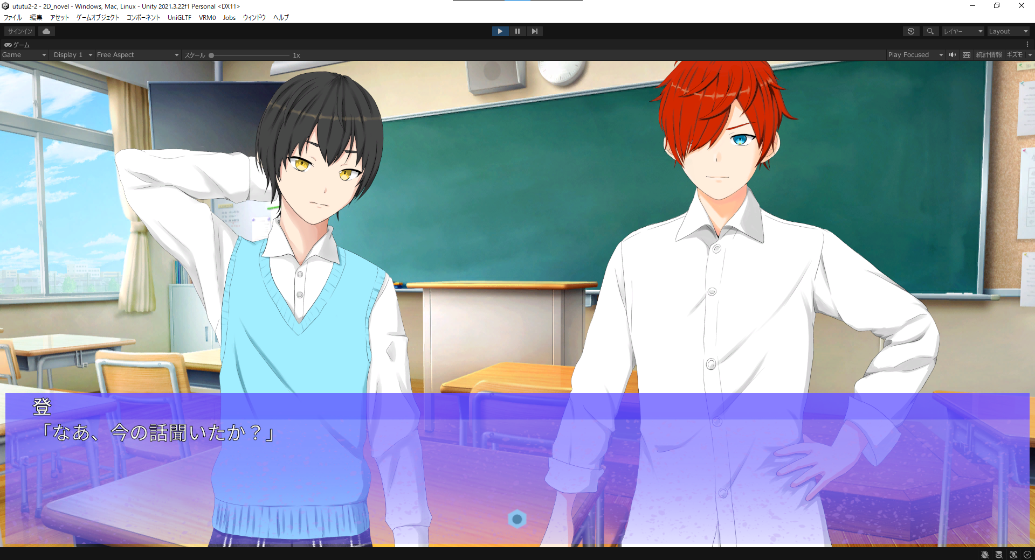

②

①

②

③

①

④

⑤

2. 「main」シートに情報を入力する
 | ■「comment」について
 | ・１行目は必ず設定すること

 | ■「charObject」「position」について
 | ・必ずセットで設定すること
 | ・１番または２番のみのように片方のみ設定することが可能

 | ■「backGroundImage」「backGroundMusic」について
 | ・１行目には必ず何かを設定すること

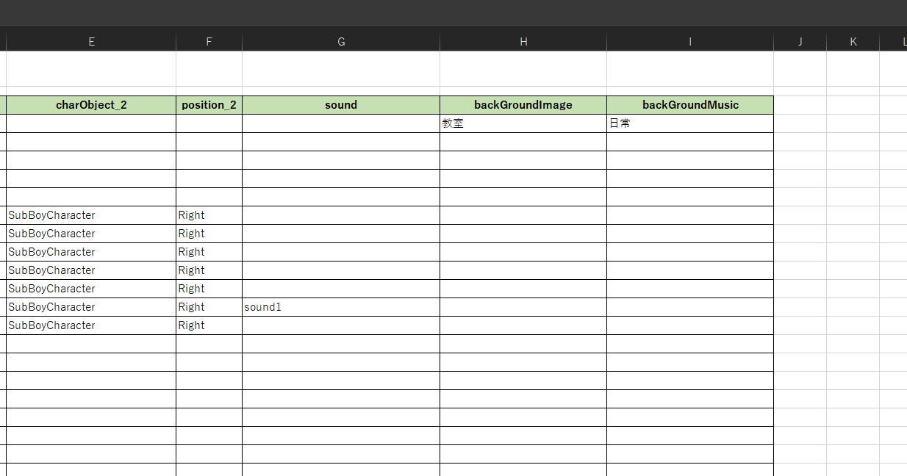
 | ・２行目以降は直前で設定したものから変更する場合のみ設定すること

